E-ACC
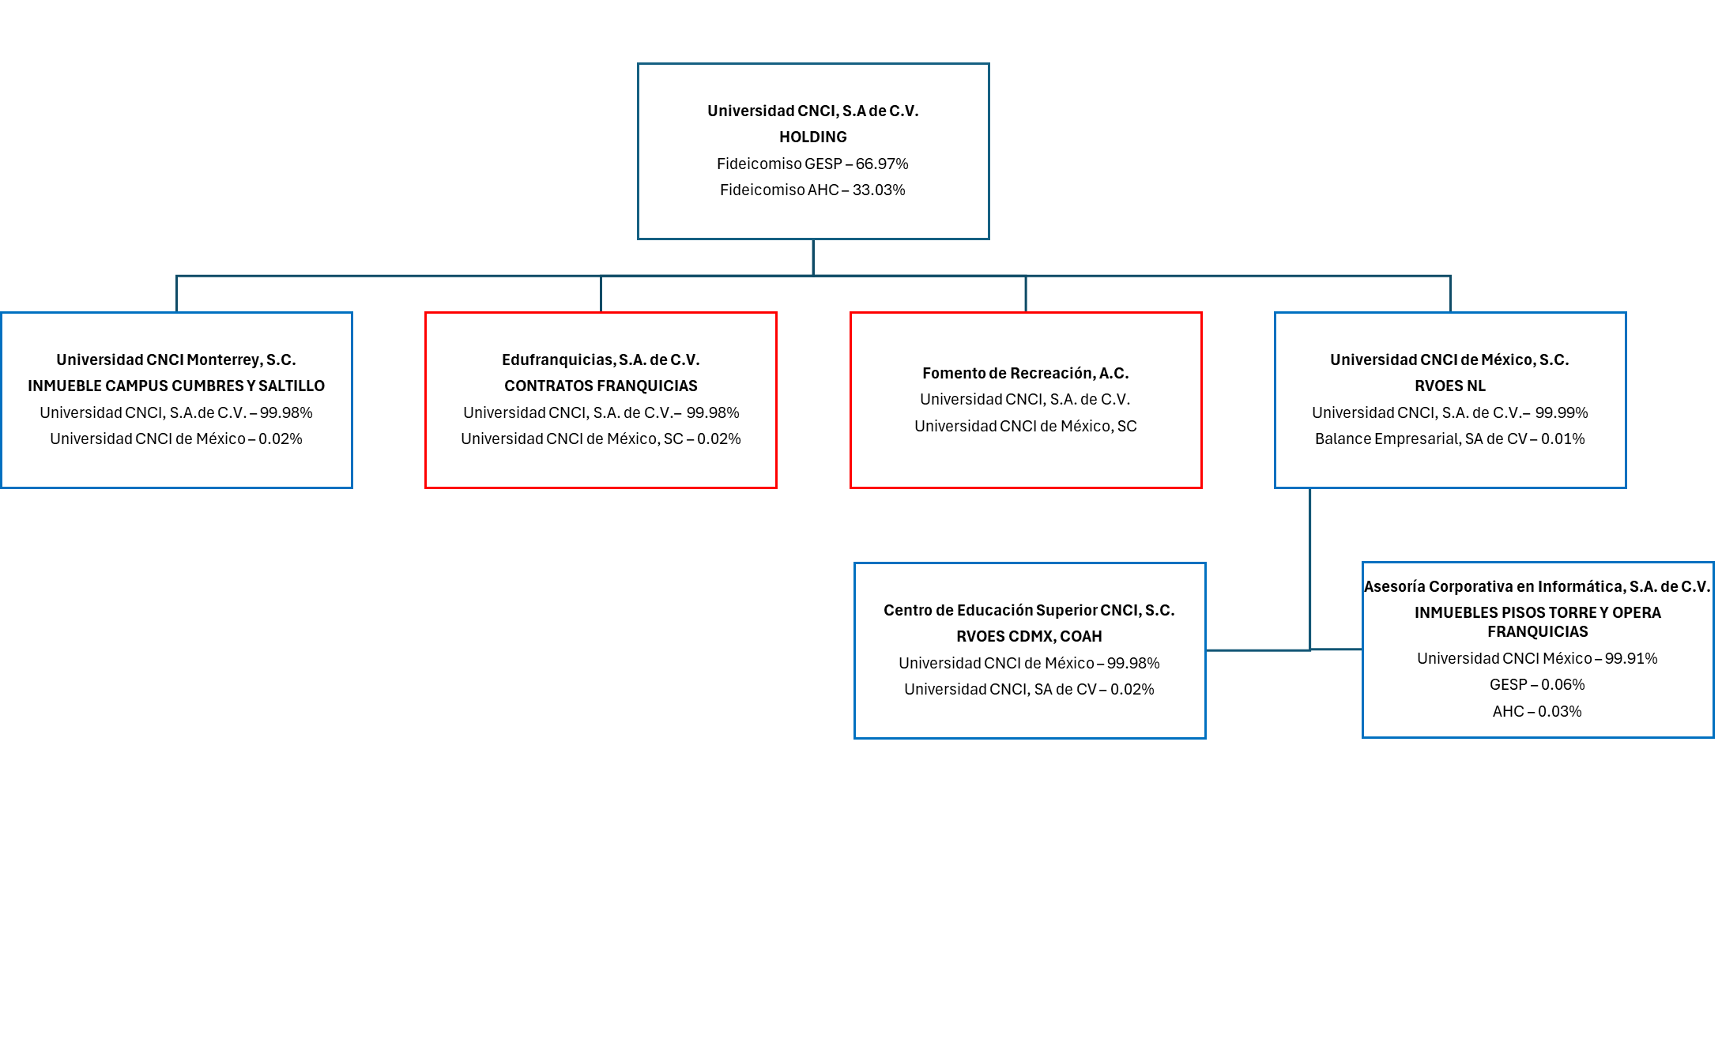
75 | CNCI
 | ESTRUCTURA ACCIONARIA
ANXPART | Diciembre 2024

